상품제안서
[송월] 솔리드 뱀부40 | 상품코드: F21676

 |  |  |  |  |  |  | 02-412-0044 | www.easy1.co.kr
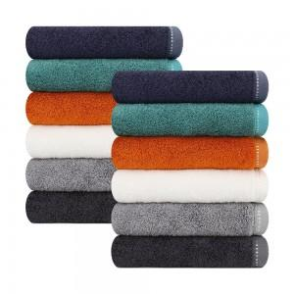

【상세/제작정보】 | ★자수인쇄는 사이즈 및 난이도에 따라 비용이 다릅니다! 문의 꼭 주시기 바랍니다.

【인쇄/포장옵션】 | 실크, 자수 / 포장지포장

【공급단가】 | 수량 | 100~ | 300~ | 500~ | 1,000~ | 3,000~
*VAT별도 | 단가 | 5,900원 | 5,680원 | 5,460원 | 5,240원 | 5,110원

【상품 URL】 | https://dev.easy1.co.kr:443/src/goods_detail.php?gdno=21676

